关系图
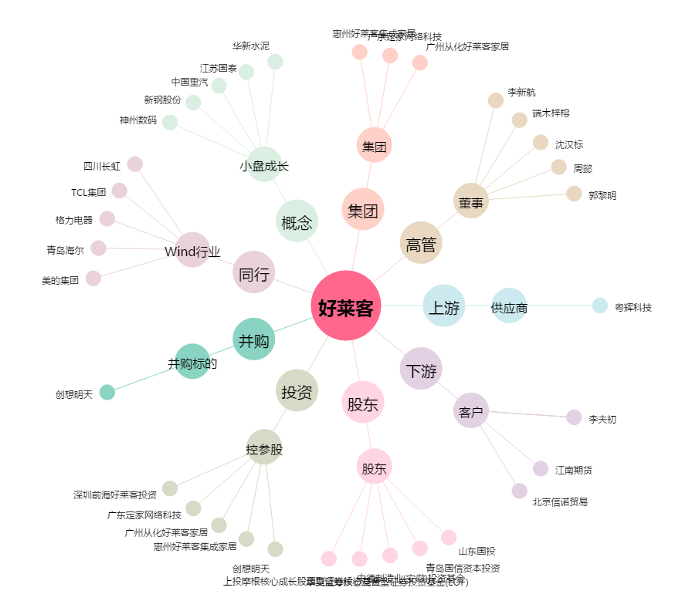
好莱客[603898.SH] - 关系概览图

